Sheet1
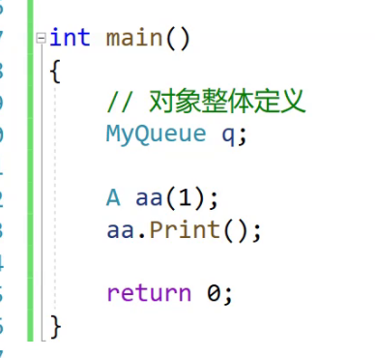
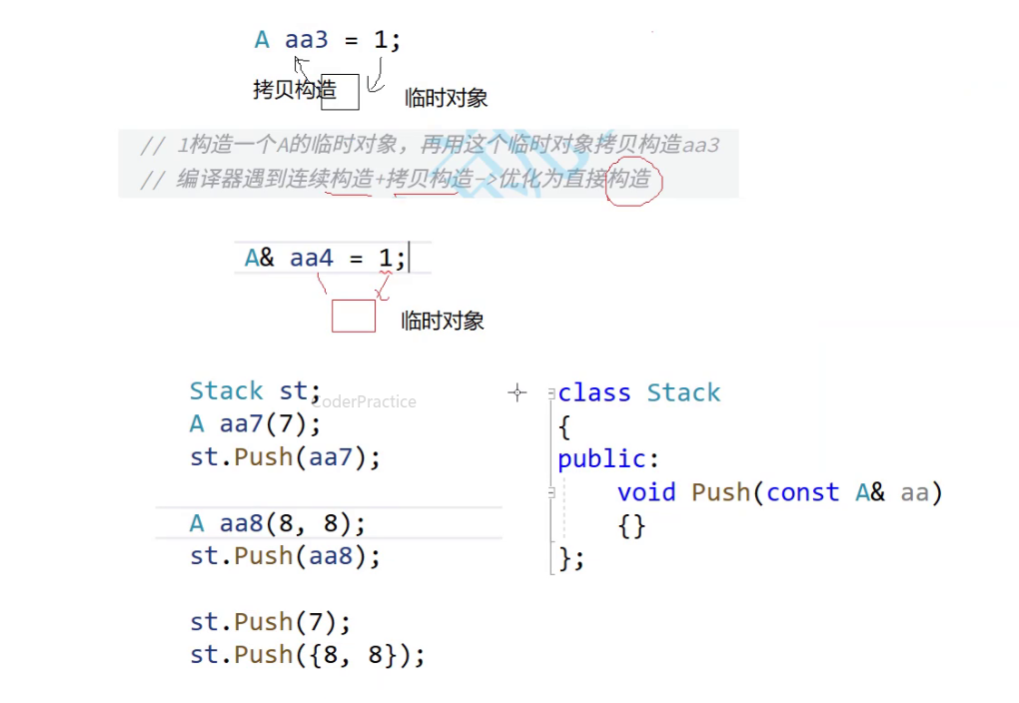
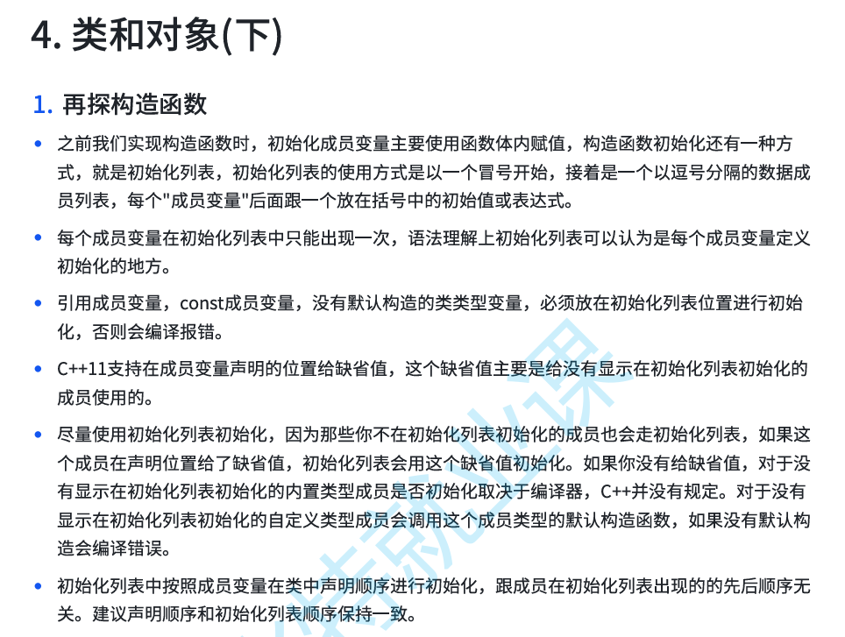

 |  |  |  | 这句话很重要

1 |  | 2 | 3

 | 这三类变量必须要在初始化列表初始化，初始化列表设计的初衷也是为了解决这三类变量无法定义初始化的问题

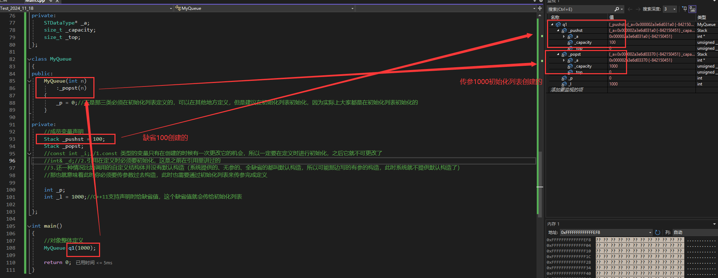

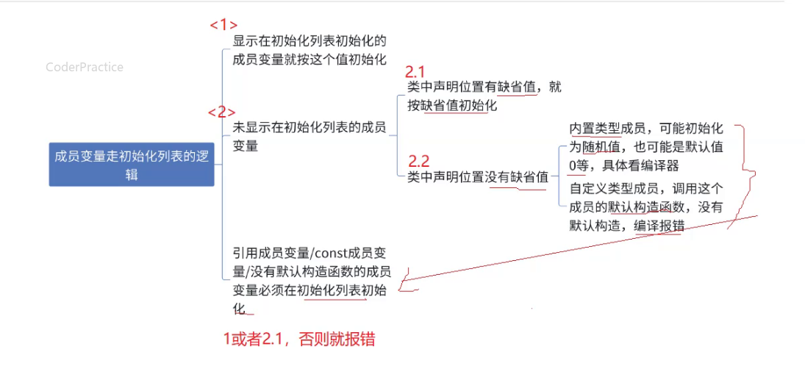

 |  |  |  | 建议：
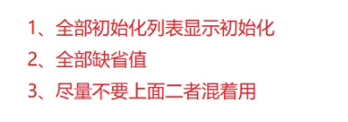

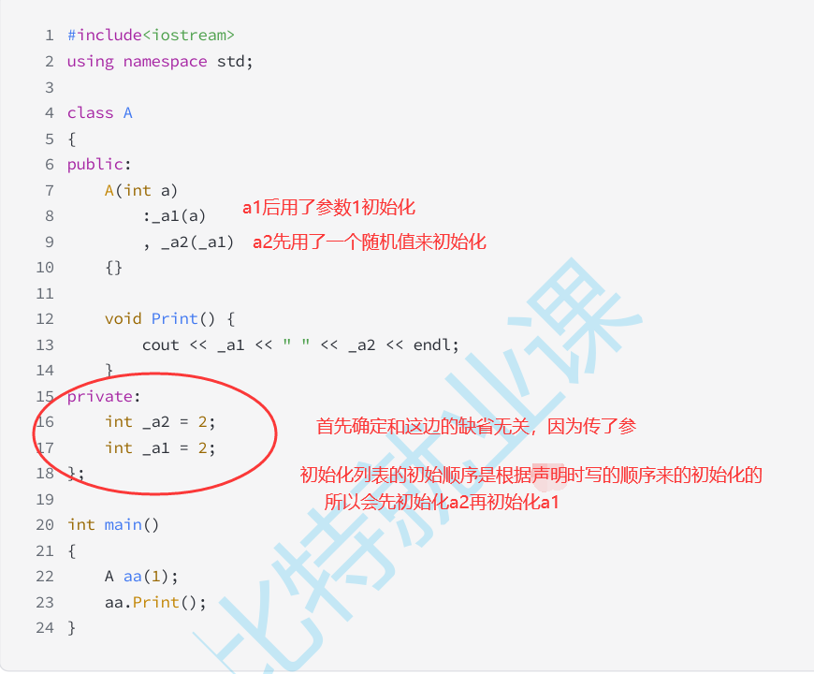

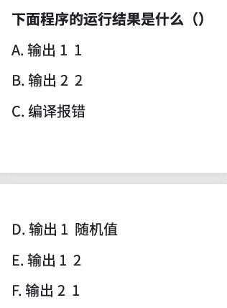

 |  |  |  | 所以推荐，初始化列表的顺序和声明顺序写的一样，避免bug

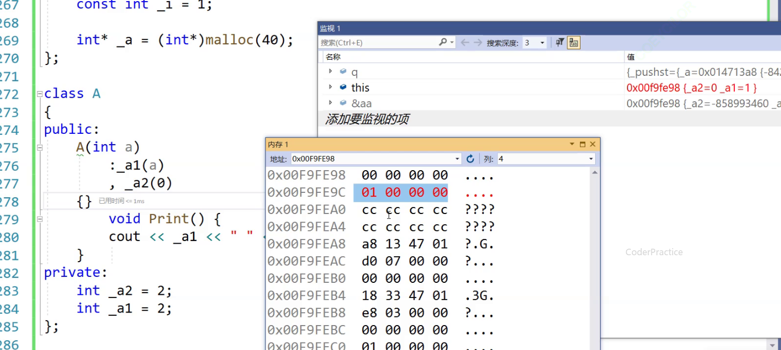

 |  |  |  |  | 按照声明的顺序初始化，本质是按照它在内存中的存放的先后顺序来初始化

